Rohrhydraulik
Pfister, M. (2024). Berechnungsblätter zur Kanalisationshydraulik. HEIA-FR, HES-SO, itec.heia-fr.ch, online
Rohrhydraulik (Hager 2010) |  | Kreisquerschnitt, Normalabfluss, Ansatz Strickler und Vereinfachungen Hager |  |  |  |  |  |  | Kreisquerschnitt, Normalabfluss, Ansatz Colebrook-White/Darcy-Weisbach/Franke |  |  |  |  |  | Kreisquerschnitt, Normalabfluss, Ansatz Colebrook-White/Darcy-Weisbach/Franke (und Vergleich mit Strickler) |  |  |  |  |  |  |  |  |  |  |  |  |  |  |  |  | Froudezahl (Colebrook-White, Darcy-Weisbach, Normalabfluss, Gl. 3)
maximaler Abfluss (GEP, z.B. Starkregen) |  | QM |  | m3/s |  |  |  |  | QM | 0.000 | m3/s |  |  |  |  |  |  |  |  |  |  |  |  |  |  |  | Strickler (Normalabfluss, hydr. raues Regime) | Colebrook-White, Darcy-Weisbach, Franke (Normalabfluss) |  | Strickler (Normalabfluss, hydr. raues Regime. Gl. 30) | Colebrook-White, Darcy-Weisbach (Normalabfluss, Gl. 29)
minimaler Abfluss (GEP, z.B. Trockenwetter) |  | Qm |  | m3/s |  |  |  |  | Qm | 0.000 | m3/s |  |  |  |  |  |  |  | Radius | 0.000 | m |  | kb | #DIV/0! | m (Gl. 31)
Stricklerbeiwert, SIA D 0264 Tab. 1, 18<KS<87 m1/3/s |  | KS |  | m1/3/s |  |  |  |  | KS | 0 | m1/3/s |  |  |  |  |  |  |  | Durchmesser | 0.000 | m |  | ν | 1.31E-06 | m2/s (Gl. 8, 10°C)
Neigung Rohrachse |  | JS |  | - |  |  |  |  | JS | 0.000 | - |  |  |  |  |  |  |  | Rohrfläche bei Vollfüllung | 0.000 | m2
 | Gl. |  | M maximaler Abfluss |  |  | m minimaler Abfluss |  | Gl. |  | M maximaler Abfluss |  |  | m minimaler Abfluss |  |  |  |  |  | Kreisumfang bei Vollfüllung | 0.000 | m
soll grösser als KS sein | 31b |  | 0 | m1/3/s |  | 0 | m1/3/s |  |  |  |  |  |  |  |  |  |  |  | hydraulischer Radius bei Vollfüllung | #DIV/0! | m
Mindestdurchmesser Kanalisationsrohr | 33 | diV | #DIV/0! | m |  |  |  |  |  |  |  |  |  |  |  |  |  |  |  |  |  |  |  |  |  |  |  |  |  |  |  |  | Zielwertsuche M (C-W, C-W, F)
gewählter Durchmesser Kanalisationsrohr |  | di |  | m |  |  |  |  | di | 0.00 | m |  |  |  | 0.5β | β | β | sin(0.5β) | sin(β) | cos(0.5β) | b | A | y | P | z=y/di | R | Q/QV | V/VV | Q/QV | Q S | Q D-W | F | Q D-W | z=y/di | A | R
Rohrfläche bei Vollfüllung |  | AV | 0.00 | m2 |  |  |  |  | AV | 0.00 | m2 |  |  |  | [°] | [°] | [rad] | [-] | [-] | [-] | [m] | [m2] | [m] | [m] | [-] | [m] | [-] | [-] | [-] | [m3/s] | [m3/s] | [-] | [m3/s] | [-] | [m2] | [m]
Abflusskapazität bei Vollfüllung (zM=1 und 0.85) | 33 | QV | 0.00 | m3/s |  |  |  | 29 | QV | #DIV/0! | m3/s |  |  |  | 0.0 | 0 | 0.00 | 0.00 | 0.00 | 1.00 | 0.00 | 0.000 | 0.00 | 0.00 | #DIV/0! | 0.000 | #DIV/0! | #DIV/0! | #DIV/0! | 0.000 | #DIV/0! | 0.000 | #DIV/0! | #DIV/0! | 0.000 | 0.000
normierter Abfluss | 37 | qM | #DIV/0! | - | qm | #DIV/0! | - |  |  |  |  |  |  |  | 0.5 | 1 | 0.02 | 0.01 | 0.02 | 1.00 | 0.00 | 0.000 | 0.00 | 0.00 | #DIV/0! | #DIV/0! | #DIV/0! | #DIV/0! | #DIV/0! | #DIV/0! | #DIV/0! | #DIV/0! | #DIV/0! | #DIV/0! | 0.000 | #DIV/0!
Teilfüllungsverhältnis | 38 | zM | #DIV/0! | - | zm | #DIV/0! | - | Tab | zM | #N/A | - | zm | #N/A | - | 1.0 | 2 | 0.03 | 0.02 | 0.03 | 1.00 | 0.00 | 0.000 | 0.00 | 0.00 | #DIV/0! | #DIV/0! | #DIV/0! | #DIV/0! | #DIV/0! | #DIV/0! | #DIV/0! | #DIV/0! | #DIV/0! | #DIV/0! | 0.000 | #DIV/0!
Normalabflusstiefe |  | ynM | #DIV/0! | m | ynm | #DIV/0! | m | Tab | ynM | #N/A | m | ynm | #N/A | m | 1.5 | 3 | 0.05 | 0.03 | 0.05 | 1.00 | 0.00 | 0.000 | 0.00 | 0.00 | #DIV/0! | #DIV/0! | #DIV/0! | #DIV/0! | #DIV/0! | #DIV/0! | #DIV/0! | #DIV/0! | #DIV/0! | #DIV/0! | 0.000 | #DIV/0!
benetzte Fläche | 39 | AM | #DIV/0! | m2 | Am | #DIV/0! | m2 | Tab | AM | #N/A | m2 | Am | #N/A | m2 | 2.0 | 4 | 0.07 | 0.03 | 0.07 | 1.00 | 0.00 | 0.000 | 0.00 | 0.00 | #DIV/0! | #DIV/0! | #DIV/0! | #DIV/0! | #DIV/0! | #DIV/0! | #DIV/0! | #DIV/0! | #DIV/0! | #DIV/0! | 0.000 | #DIV/0!
Abflussgeschwindigkeit (SIA Doku D 0264 Tab 2 für m) |  | VM | #DIV/0! | m/s | Vm | #DIV/0! | m/s |  | VM | #N/A | m/s | Vm | #N/A | m/s | 2.5 | 5 | 0.09 | 0.04 | 0.09 | 1.00 | 0.00 | 0.000 | 0.00 | 0.00 | #DIV/0! | #DIV/0! | #DIV/0! | #DIV/0! | #DIV/0! | #DIV/0! | #DIV/0! | #DIV/0! | #DIV/0! | #DIV/0! | 0.000 | #DIV/0!
hydraulischer Radius | 41 | RM | #DIV/0! | m | Rm | #DIV/0! | m | Tab | RM | #N/A | m | Rh | #N/A | m | 3.0 | 6 | 0.10 | 0.05 | 0.10 | 1.00 | 0.00 | 0.000 | 0.00 | 0.00 | #DIV/0! | #DIV/0! | #DIV/0! | #DIV/0! | #DIV/0! | #DIV/0! | #DIV/0! | #DIV/0! | #DIV/0! | #DIV/0! | 0.000 | #DIV/0!
Froude-Zahl, nicht 0.8<FrM<1.2 | 4 | FrM | #DIV/0! | - |  |  |  | 3 | FrM | #N/A | - |  |  |  | 3.5 | 7 | 0.12 | 0.06 | 0.12 | 1.00 | 0.00 | 0.000 | 0.00 | 0.00 | #DIV/0! | #DIV/0! | #DIV/0! | #DIV/0! | #DIV/0! | #DIV/0! | #DIV/0! | #DIV/0! | #DIV/0! | #DIV/0! | 0.000 | #DIV/0!
Zuschlagen-Zahl, CM<0.9 sofern 1<FrM<2 | 50 | CM | #DIV/0! | - |  |  |  | 50 | CNM | #N/A | - |  |  |  | 4.0 | 8 | 0.14 | 0.07 | 0.14 | 1.00 | 0.00 | 0.000 | 0.00 | 0.00 | #DIV/0! | #DIV/0! | #DIV/0! | #DIV/0! | #DIV/0! | #DIV/0! | #DIV/0! | #DIV/0! | #DIV/0! | #DIV/0! | 0.000 | #DIV/0!
max. zul. Teilfüllungsv. Reinwasser (Sauerbrey & Hager) | 48/49 | zC | 0.92 |  |  |  |  | 48/49 | zC | 0.92 |  |  |  |  | 4.5 | 9 | 0.16 | 0.08 | 0.16 | 1.00 | 0.00 | 0.000 | 0.00 | 0.00 | #DIV/0! | #DIV/0! | #DIV/0! | #DIV/0! | #DIV/0! | #DIV/0! | #DIV/0! | #DIV/0! | #DIV/0! | #DIV/0! | 0.000 | #DIV/0!
Belüftungskoeffizient, Lufteintrag wenn χM>8 | 42 | χM | 0.00 | - |  |  |  | 42 | χM | 0.00 | - |  |  |  | 5.0 | 10 | 0.17 | 0.09 | 0.17 | 1.00 | 0.00 | 0.000 | 0.00 | 0.00 | #DIV/0! | #DIV/0! | #DIV/0! | #DIV/0! | #DIV/0! | #DIV/0! | #DIV/0! | #DIV/0! | #DIV/0! | #DIV/0! | 0.000 | #DIV/0!
Luft-Wasser Gemisch-Abflusstiefe | 43 | yG | #DIV/0! | m |  |  |  | 43 | yG | #N/A | m |  |  |  | 5.5 | 11 | 0.19 | 0.10 | 0.19 | 1.00 | 0.00 | 0.000 | 0.00 | 0.00 | #DIV/0! | #DIV/0! | #DIV/0! | #DIV/0! | #DIV/0! | #DIV/0! | #DIV/0! | #DIV/0! | #DIV/0! | #DIV/0! | 0.000 | #DIV/0!
Luft-Wasser Teilfüllungsver. (<0.9 Volkart 1978, S. 232) |  | zG | #DIV/0! | - |  |  |  |  | zG | #N/A | - |  |  |  | 6.0 | 12 | 0.21 | 0.10 | 0.21 | 0.99 | 0.00 | 0.000 | 0.00 | 0.00 | #DIV/0! | #DIV/0! | #DIV/0! | #DIV/0! | #DIV/0! | #DIV/0! | #DIV/0! | #DIV/0! | #DIV/0! | #DIV/0! | 0.000 | #DIV/0!
Boussinesqzahl | 40 | BM | #DIV/0! | - |  |  |  | 40 | BM | #N/A | - |  |  |  | 6.5 | 13 | 0.23 | 0.11 | 0.22 | 0.99 | 0.00 | 0.000 | 0.00 | 0.00 | #DIV/0! | #DIV/0! | #DIV/0! | #DIV/0! | #DIV/0! | #DIV/0! | #DIV/0! | #DIV/0! | #DIV/0! | #DIV/0! | 0.000 | #DIV/0!
mittlere Luftkonzentration | 45 | C | #DIV/0! | - |  |  |  | 45 | C | #N/A | - |  |  |  | 7.0 | 14 | 0.24 | 0.12 | 0.24 | 0.99 | 0.00 | 0.000 | 0.00 | 0.00 | #DIV/0! | #DIV/0! | #DIV/0! | #DIV/0! | #DIV/0! | #DIV/0! | #DIV/0! | #DIV/0! | #DIV/0! | #DIV/0! | 0.000 | #DIV/0!
mittlere Abflussgeschwindigkeit Gemisch | 46 | VG | #DIV/0! | m/s |  |  |  | 46 | VG | #N/A | m/s |  |  |  | 7.5 | 15 | 0.26 | 0.13 | 0.26 | 0.99 | 0.00 | 0.000 | 0.00 | 0.00 | #DIV/0! | #DIV/0! | #DIV/0! | #DIV/0! | #DIV/0! | #DIV/0! | #DIV/0! | #DIV/0! | #DIV/0! | #DIV/0! | 0.000 | #DIV/0!
Schleppspannung an der Sohle | 51 | τM | #DIV/0! | N/m2 | τm | #DIV/0! | N/m2 | 51 | τM | #N/A | N/m2 | τm | #N/A | N/m2 | 8.0 | 16 | 0.28 | 0.14 | 0.28 | 0.99 | 0.00 | 0.000 | 0.00 | 0.00 | #DIV/0! | #DIV/0! | #DIV/0! | #DIV/0! | #DIV/0! | #DIV/0! | #DIV/0! | #DIV/0! | #DIV/0! | #DIV/0! | 0.000 | #DIV/0!
minimale Schleppsp. Regen- und Mischwasser | 52 |  |  |  | τ | 0.0 | N/m2 | 52 |  |  |  | τ | 0.0 | N/m2 | 8.5 | 17 | 0.30 | 0.15 | 0.29 | 0.99 | 0.00 | 0.000 | 0.00 | 0.00 | #DIV/0! | #DIV/0! | #DIV/0! | #DIV/0! | #DIV/0! | #DIV/0! | #DIV/0! | #DIV/0! | #DIV/0! | #DIV/0! | 0.000 | #DIV/0!
minimale Schleppsp. Schmutzwasser | 53 |  |  |  | τ | 0.0 | N/m2 | 53 |  |  |  | τ | 0.0 | N/m2 | 9.0 | 18 | 0.31 | 0.16 | 0.31 | 0.99 | 0.00 | 0.000 | 0.00 | 0.00 | #DIV/0! | #DIV/0! | #DIV/0! | #DIV/0! | #DIV/0! | #DIV/0! | #DIV/0! | #DIV/0! | #DIV/0! | #DIV/0! | 0.000 | #DIV/0!
Kapazitätszahl | 54 | FC | #DIV/0! | - |  |  |  | 54 | FC | #DIV/0! | - |  |  |  | 9.5 | 19 | 0.33 | 0.17 | 0.33 | 0.99 | 0.00 | 0.000 | 0.00 | 0.00 | #DIV/0! | #DIV/0! | #DIV/0! | #DIV/0! | #DIV/0! | #DIV/0! | #DIV/0! | #DIV/0! | #DIV/0! | #DIV/0! | 0.000 | #DIV/0!
 | Strickler (Normalabfluss, hydr. raues Regime) | Colebrook-White, Darcy-Weisbach, Franke (Normalabfluss)
0.000 | 0.000 | 0.000
0.000 | 0.000 | 0.000
0.000 | 0.000 | 0.000
0.000 | 0.000 | 0.000
0.000 | 0.000 | 0.000
0.000 | 0.000 | 0.000
0.000 | 0.000 | 0.000
0.000 | 0.000 | 0.000
0.000 | 0.000 | 0.000
0.000 | 0.000 | 0.000
0.000 | 0.000 | 0.000
0.000 | 0.000 | 0.000
0.000 | 0.000 | 0.000
0.000 | 0.000 | 0.000
0.000 | 0.000 | 0.000
0.000 | 0.000 | 0.000
0.000 | 0.000 | 0.000
0.000 | 0.000 | 0.000
0.000 | 0.000 | 0.000
0.000 | 0.000 | 0.000
0.000 | 0.000 | 0.000
0.000 | 0.000 | 0.000
0.000 | 0.000 | 0.000
0.000 | 0.000 | 0.000
0.000 | 0.000 | 0.000
0.000 | 0.000 | 0.000
0.000 | 0.000 | 0.000
0.000 | 0.000 | 0.000
0.000 | 0.000 | 0.000
0.000 | 0.000 | 0.000
0.000 | 0.000 | 0.000
0.000 | 0.000 | 0.000
0.000 | 0.000 | 0.000
0.000 | 0.000 | 0.000
0.000 | 0.000 | 0.000
0.000 | 0.000 | 0.000
0.000 | 0.000 | 0.000
0.000 | 0.000 | 0.000
0.000 | 0.000 | 0.000
0.000 | 0.000 | 0.000
0.000 | 0.000 | 0.000
0.000 | 0.000 | 0.000
0.000 | 0.000 | 0.000
0.000 | 0.000 | 0.000
0.000 | 0.000 | 0.000
0.000 | 0.000 | 0.000
0.000 | 0.000 | 0.000
0.000 | 0.000 | 0.000
0.000 | 0.000 | 0.000
0.000 | 0.000 | 0.000
...
 | Strickler (Normalabfluss, hydr. raues Regime) | Colebrook-White, Darcy-Weisbach, Franke (Normalabfluss)
0.000 | 0.00 | 0.00
0.000 | 0.00 | 0.00
0.000 | 0.00 | 0.00
0.000 | 0.00 | 0.00
0.000 | 0.00 | 0.00
0.000 | 0.00 | 0.00
0.000 | 0.00 | 0.00
0.000 | 0.00 | 0.00
0.000 | 0.00 | 0.00
0.000 | 0.00 | 0.00
0.000 | 0.00 | 0.00
0.000 | 0.00 | 0.00
0.000 | 0.00 | 0.00
0.000 | 0.00 | 0.00
0.000 | 0.00 | 0.00
0.000 | 0.00 | 0.00
0.000 | 0.00 | 0.00
0.000 | 0.00 | 0.00
0.000 | 0.00 | 0.00
0.000 | 0.00 | 0.00
0.000 | 0.00 | 0.00
0.000 | 0.00 | 0.00
0.000 | 0.00 | 0.00
0.000 | 0.00 | 0.00
0.000 | 0.00 | 0.00
0.000 | 0.00 | 0.00
0.000 | 0.00 | 0.00
0.000 | 0.00 | 0.00
0.000 | 0.00 | 0.00
0.000 | 0.00 | 0.00
0.000 | 0.00 | 0.00
0.000 | 0.00 | 0.00
0.000 | 0.00 | 0.00
0.000 | 0.00 | 0.00
0.000 | 0.00 | 0.00
0.000 | 0.00 | 0.00
0.000 | 0.00 | 0.00
0.000 | 0.00 | 0.00
0.000 | 0.00 | 0.00
0.000 | 0.00 | 0.00
0.000 | 0.00 | 0.00
0.000 | 0.00 | 0.00
0.000 | 0.00 | 0.00
0.000 | 0.00 | 0.00
0.000 | 0.00 | 0.00
0.000 | 0.00 | 0.00
0.000 | 0.00 | 0.00
0.000 | 0.00 | 0.00
0.000 | 0.00 | 0.00
0.000 | 0.00 | 0.00
...
 |  |  |  |  |  |  |  |  |  |  |  |  |  |  | 10.0 | 20 | 0.35 | 0.17 | 0.34 | 0.98 | 0.00 | 0.000 | 0.00 | 0.00 | #DIV/0! | #DIV/0! | #DIV/0! | #DIV/0! | #DIV/0! | #DIV/0! | #DIV/0! | #DIV/0! | #DIV/0! | #DIV/0! | 0.000 | #DIV/0!
 |  |  |  |  |  |  |  |  |  |  |  |  |  |  | 10.5 | 21 | 0.37 | 0.18 | 0.36 | 0.98 | 0.00 | 0.000 | 0.00 | 0.00 | #DIV/0! | #DIV/0! | #DIV/0! | #DIV/0! | #DIV/0! | #DIV/0! | #DIV/0! | #DIV/0! | #DIV/0! | #DIV/0! | 0.000 | #DIV/0!
 |  |  |  |  |  |  |  |  |  |  |  |  |  |  | 11.0 | 22 | 0.38 | 0.19 | 0.37 | 0.98 | 0.00 | 0.000 | 0.00 | 0.00 | #DIV/0! | #DIV/0! | #DIV/0! | #DIV/0! | #DIV/0! | #DIV/0! | #DIV/0! | #DIV/0! | #DIV/0! | #DIV/0! | 0.000 | #DIV/0!
 |  |  |  |  |  |  |  |  |  |  |  |  |  |  | 11.5 | 23 | 0.40 | 0.20 | 0.39 | 0.98 | 0.00 | 0.000 | 0.00 | 0.00 | #DIV/0! | #DIV/0! | #DIV/0! | #DIV/0! | #DIV/0! | #DIV/0! | #DIV/0! | #DIV/0! | #DIV/0! | #DIV/0! | 0.000 | #DIV/0!
 |  |  |  |  |  |  |  |  |  |  |  |  |  |  | 12.0 | 24 | 0.42 | 0.21 | 0.41 | 0.98 | 0.00 | 0.000 | 0.00 | 0.00 | #DIV/0! | #DIV/0! | #DIV/0! | #DIV/0! | #DIV/0! | #DIV/0! | #DIV/0! | #DIV/0! | #DIV/0! | #DIV/0! | 0.000 | #DIV/0!
 |  |  |  |  |  |  |  |  |  |  |  |  |  |  | 12.5 | 25 | 0.44 | 0.22 | 0.42 | 0.98 | 0.00 | 0.000 | 0.00 | 0.00 | #DIV/0! | #DIV/0! | #DIV/0! | #DIV/0! | #DIV/0! | #DIV/0! | #DIV/0! | #DIV/0! | #DIV/0! | #DIV/0! | 0.000 | #DIV/0!
 |  |  |  |  |  |  |  |  |  |  |  |  |  |  | 13.0 | 26 | 0.45 | 0.22 | 0.44 | 0.97 | 0.00 | 0.000 | 0.00 | 0.00 | #DIV/0! | #DIV/0! | #DIV/0! | #DIV/0! | #DIV/0! | #DIV/0! | #DIV/0! | #DIV/0! | #DIV/0! | #DIV/0! | 0.000 | #DIV/0!
 |  |  |  |  |  |  |  |  |  |  |  |  |  |  | 13.5 | 27 | 0.47 | 0.23 | 0.45 | 0.97 | 0.00 | 0.000 | 0.00 | 0.00 | #DIV/0! | #DIV/0! | #DIV/0! | #DIV/0! | #DIV/0! | #DIV/0! | #DIV/0! | #DIV/0! | #DIV/0! | #DIV/0! | 0.000 | #DIV/0!
 |  |  |  |  |  |  |  |  |  |  |  |  |  |  | 14.0 | 28 | 0.49 | 0.24 | 0.47 | 0.97 | 0.00 | 0.000 | 0.00 | 0.00 | #DIV/0! | #DIV/0! | #DIV/0! | #DIV/0! | #DIV/0! | #DIV/0! | #DIV/0! | #DIV/0! | #DIV/0! | #DIV/0! | 0.000 | #DIV/0!
 |  |  |  |  |  |  |  |  |  |  |  |  |  |  | 14.5 | 29 | 0.51 | 0.25 | 0.48 | 0.97 | 0.00 | 0.000 | 0.00 | 0.00 | #DIV/0! | #DIV/0! | #DIV/0! | #DIV/0! | #DIV/0! | #DIV/0! | #DIV/0! | #DIV/0! | #DIV/0! | #DIV/0! | 0.000 | #DIV/0!
 |  |  |  |  |  |  |  |  |  |  |  |  |  |  | 15.0 | 30 | 0.52 | 0.26 | 0.50 | 0.97 | 0.00 | 0.000 | 0.00 | 0.00 | #DIV/0! | #DIV/0! | #DIV/0! | #DIV/0! | #DIV/0! | #DIV/0! | #DIV/0! | #DIV/0! | #DIV/0! | #DIV/0! | 0.000 | #DIV/0!
 |  |  |  |  |  |  |  |  |  |  |  |  |  |  | 15.5 | 31 | 0.54 | 0.27 | 0.52 | 0.96 | 0.00 | 0.000 | 0.00 | 0.00 | #DIV/0! | #DIV/0! | #DIV/0! | #DIV/0! | #DIV/0! | #DIV/0! | #DIV/0! | #DIV/0! | #DIV/0! | #DIV/0! | 0.000 | #DIV/0!
 |  |  |  |  |  |  |  |  |  |  |  |  |  |  | 16.0 | 32 | 0.56 | 0.28 | 0.53 | 0.96 | 0.00 | 0.000 | 0.00 | 0.00 | #DIV/0! | #DIV/0! | #DIV/0! | #DIV/0! | #DIV/0! | #DIV/0! | #DIV/0! | #DIV/0! | #DIV/0! | #DIV/0! | 0.000 | #DIV/0!
 |  |  |  |  |  |  |  |  |  |  |  |  |  |  | 16.5 | 33 | 0.58 | 0.28 | 0.54 | 0.96 | 0.00 | 0.000 | 0.00 | 0.00 | #DIV/0! | #DIV/0! | #DIV/0! | #DIV/0! | #DIV/0! | #DIV/0! | #DIV/0! | #DIV/0! | #DIV/0! | #DIV/0! | 0.000 | #DIV/0!
 |  |  |  |  |  |  |  |  |  |  |  |  |  |  | 17.0 | 34 | 0.59 | 0.29 | 0.56 | 0.96 | 0.00 | 0.000 | 0.00 | 0.00 | #DIV/0! | #DIV/0! | #DIV/0! | #DIV/0! | #DIV/0! | #DIV/0! | #DIV/0! | #DIV/0! | #DIV/0! | #DIV/0! | 0.000 | #DIV/0!
 |  |  |  |  |  |  |  |  |  |  |  |  |  |  | 17.5 | 35 | 0.61 | 0.30 | 0.57 | 0.95 | 0.00 | 0.000 | 0.00 | 0.00 | #DIV/0! | #DIV/0! | #DIV/0! | #DIV/0! | #DIV/0! | #DIV/0! | #DIV/0! | #DIV/0! | #DIV/0! | #DIV/0! | 0.000 | #DIV/0!
 |  |  |  |  |  |  |  |  |  |  |  |  |  |  | 18.0 | 36 | 0.63 | 0.31 | 0.59 | 0.95 | 0.00 | 0.000 | 0.00 | 0.00 | #DIV/0! | #DIV/0! | #DIV/0! | #DIV/0! | #DIV/0! | #DIV/0! | #DIV/0! | #DIV/0! | #DIV/0! | #DIV/0! | 0.000 | #DIV/0!
 |  |  |  |  |  |  |  |  |  |  |  |  |  |  | 18.5 | 37 | 0.65 | 0.32 | 0.60 | 0.95 | 0.00 | 0.000 | 0.00 | 0.00 | #DIV/0! | #DIV/0! | #DIV/0! | #DIV/0! | #DIV/0! | #DIV/0! | #DIV/0! | #DIV/0! | #DIV/0! | #DIV/0! | 0.000 | #DIV/0!
 |  |  |  |  |  |  |  |  |  |  |  |  |  |  | 19.0 | 38 | 0.66 | 0.33 | 0.62 | 0.95 | 0.00 | 0.000 | 0.00 | 0.00 | #DIV/0! | #DIV/0! | #DIV/0! | #DIV/0! | #DIV/0! | #DIV/0! | #DIV/0! | #DIV/0! | #DIV/0! | #DIV/0! | 0.000 | #DIV/0!
 |  |  |  |  |  |  |  |  |  |  |  |  |  |  | 19.5 | 39 | 0.68 | 0.33 | 0.63 | 0.94 | 0.00 | 0.000 | 0.00 | 0.00 | #DIV/0! | #DIV/0! | #DIV/0! | #DIV/0! | #DIV/0! | #DIV/0! | #DIV/0! | #DIV/0! | #DIV/0! | #DIV/0! | 0.000 | #DIV/0!
 |  |  |  |  |  |  |  |  |  |  |  |  |  |  | 20.0 | 40 | 0.70 | 0.34 | 0.64 | 0.94 | 0.00 | 0.000 | 0.00 | 0.00 | #DIV/0! | #DIV/0! | #DIV/0! | #DIV/0! | #DIV/0! | #DIV/0! | #DIV/0! | #DIV/0! | #DIV/0! | #DIV/0! | 0.000 | #DIV/0!
 |  |  |  |  |  |  |  |  |  |  |  |  |  |  | 20.5 | 41 | 0.72 | 0.35 | 0.66 | 0.94 | 0.00 | 0.000 | 0.00 | 0.00 | #DIV/0! | #DIV/0! | #DIV/0! | #DIV/0! | #DIV/0! | #DIV/0! | #DIV/0! | #DIV/0! | #DIV/0! | #DIV/0! | 0.000 | #DIV/0!
 |  |  |  |  |  |  |  |  |  |  |  |  |  |  | 21.0 | 42 | 0.73 | 0.36 | 0.67 | 0.93 | 0.00 | 0.000 | 0.00 | 0.00 | #DIV/0! | #DIV/0! | #DIV/0! | #DIV/0! | #DIV/0! | #DIV/0! | #DIV/0! | #DIV/0! | #DIV/0! | #DIV/0! | 0.000 | #DIV/0!
 |  |  |  |  |  |  |  |  |  |  |  |  |  |  | 21.5 | 43 | 0.75 | 0.37 | 0.68 | 0.93 | 0.00 | 0.000 | 0.00 | 0.00 | #DIV/0! | #DIV/0! | #DIV/0! | #DIV/0! | #DIV/0! | #DIV/0! | #DIV/0! | #DIV/0! | #DIV/0! | #DIV/0! | 0.000 | #DIV/0!
 |  |  |  |  |  |  |  |  |  |  |  |  |  |  | 22.0 | 44 | 0.77 | 0.37 | 0.69 | 0.93 | 0.00 | 0.000 | 0.00 | 0.00 | #DIV/0! | #DIV/0! | #DIV/0! | #DIV/0! | #DIV/0! | #DIV/0! | #DIV/0! | #DIV/0! | #DIV/0! | #DIV/0! | 0.000 | #DIV/0!
 |  |  |  |  |  |  |  |  |  |  |  |  |  |  | 22.5 | 45 | 0.79 | 0.38 | 0.71 | 0.92 | 0.00 | 0.000 | 0.00 | 0.00 | #DIV/0! | #DIV/0! | #DIV/0! | #DIV/0! | #DIV/0! | #DIV/0! | #DIV/0! | #DIV/0! | #DIV/0! | #DIV/0! | 0.000 | #DIV/0!
 |  |  |  |  |  |  |  |  |  |  |  |  |  |  | 23.0 | 46 | 0.80 | 0.39 | 0.72 | 0.92 | 0.00 | 0.000 | 0.00 | 0.00 | #DIV/0! | #DIV/0! | #DIV/0! | #DIV/0! | #DIV/0! | #DIV/0! | #DIV/0! | #DIV/0! | #DIV/0! | #DIV/0! | 0.000 | #DIV/0!
 |  |  |  |  |  |  |  |  |  |  |  |  |  |  | 23.5 | 47 | 0.82 | 0.40 | 0.73 | 0.92 | 0.00 | 0.000 | 0.00 | 0.00 | #DIV/0! | #DIV/0! | #DIV/0! | #DIV/0! | #DIV/0! | #DIV/0! | #DIV/0! | #DIV/0! | #DIV/0! | #DIV/0! | 0.000 | #DIV/0!
 |  |  |  |  |  |  |  |  |  |  |  |  |  |  | 24.0 | 48 | 0.84 | 0.41 | 0.74 | 0.91 | 0.00 | 0.000 | 0.00 | 0.00 | #DIV/0! | #DIV/0! | #DIV/0! | #DIV/0! | #DIV/0! | #DIV/0! | #DIV/0! | #DIV/0! | #DIV/0! | #DIV/0! | 0.000 | #DIV/0!
 |  |  |  |  |  |  |  |  |  |  |  |  |  |  | 24.5 | 49 | 0.86 | 0.41 | 0.75 | 0.91 | 0.00 | 0.000 | 0.00 | 0.00 | #DIV/0! | #DIV/0! | #DIV/0! | #DIV/0! | #DIV/0! | #DIV/0! | #DIV/0! | #DIV/0! | #DIV/0! | #DIV/0! | 0.000 | #DIV/0!
 |  |  |  |  |  |  |  |  |  |  |  |  |  |  | 25.0 | 50 | 0.87 | 0.42 | 0.77 | 0.91 | 0.00 | 0.000 | 0.00 | 0.00 | #DIV/0! | #DIV/0! | #DIV/0! | #DIV/0! | #DIV/0! | #DIV/0! | #DIV/0! | #DIV/0! | #DIV/0! | #DIV/0! | 0.000 | #DIV/0!
 |  |  |  |  |  |  |  |  |  |  |  |  |  |  | 25.5 | 51 | 0.89 | 0.43 | 0.78 | 0.90 | 0.00 | 0.000 | 0.00 | 0.00 | #DIV/0! | #DIV/0! | #DIV/0! | #DIV/0! | #DIV/0! | #DIV/0! | #DIV/0! | #DIV/0! | #DIV/0! | #DIV/0! | 0.000 | #DIV/0!
 |  |  |  |  |  |  |  |  |  |  |  |  |  |  | 26.0 | 52 | 0.91 | 0.44 | 0.79 | 0.90 | 0.00 | 0.000 | 0.00 | 0.00 | #DIV/0! | #DIV/0! | #DIV/0! | #DIV/0! | #DIV/0! | #DIV/0! | #DIV/0! | #DIV/0! | #DIV/0! | #DIV/0! | 0.000 | #DIV/0!
 |  |  |  |  |  |  |  |  |  |  |  |  |  |  | 26.5 | 53 | 0.93 | 0.45 | 0.80 | 0.89 | 0.00 | 0.000 | 0.00 | 0.00 | #DIV/0! | #DIV/0! | #DIV/0! | #DIV/0! | #DIV/0! | #DIV/0! | #DIV/0! | #DIV/0! | #DIV/0! | #DIV/0! | 0.000 | #DIV/0!
 |  |  |  |  |  |  |  |  |  |  |  |  |  |  | 27.0 | 54 | 0.94 | 0.45 | 0.81 | 0.89 | 0.00 | 0.000 | 0.00 | 0.00 | #DIV/0! | #DIV/0! | #DIV/0! | #DIV/0! | #DIV/0! | #DIV/0! | #DIV/0! | #DIV/0! | #DIV/0! | #DIV/0! | 0.000 | #DIV/0!
 |  |  |  |  |  |  |  |  |  |  |  |  |  |  | 27.5 | 55 | 0.96 | 0.46 | 0.82 | 0.89 | 0.00 | 0.000 | 0.00 | 0.00 | #DIV/0! | #DIV/0! | #DIV/0! | #DIV/0! | #DIV/0! | #DIV/0! | #DIV/0! | #DIV/0! | #DIV/0! | #DIV/0! | 0.000 | #DIV/0!
 |  |  |  |  |  |  |  |  |  |  |  |  |  |  | 28.0 | 56 | 0.98 | 0.47 | 0.83 | 0.88 | 0.00 | 0.000 | 0.00 | 0.00 | #DIV/0! | #DIV/0! | #DIV/0! | #DIV/0! | #DIV/0! | #DIV/0! | #DIV/0! | #DIV/0! | #DIV/0! | #DIV/0! | 0.000 | #DIV/0!
 |  |  |  |  |  |  |  |  |  |  |  |  |  |  | 28.5 | 57 | 0.99 | 0.48 | 0.84 | 0.88 | 0.00 | 0.000 | 0.00 | 0.00 | #DIV/0! | #DIV/0! | #DIV/0! | #DIV/0! | #DIV/0! | #DIV/0! | #DIV/0! | #DIV/0! | #DIV/0! | #DIV/0! | 0.000 | #DIV/0!
 |  |  |  |  |  |  |  |  |  |  |  |  |  |  | 29.0 | 58 | 1.01 | 0.48 | 0.85 | 0.87 | 0.00 | 0.000 | 0.00 | 0.00 | #DIV/0! | #DIV/0! | #DIV/0! | #DIV/0! | #DIV/0! | #DIV/0! | #DIV/0! | #DIV/0! | #DIV/0! | #DIV/0! | 0.000 | #DIV/0!
 |  |  |  |  |  |  |  |  |  |  |  |  |  |  | 29.5 | 59 | 1.03 | 0.49 | 0.86 | 0.87 | 0.00 | 0.000 | 0.00 | 0.00 | #DIV/0! | #DIV/0! | #DIV/0! | #DIV/0! | #DIV/0! | #DIV/0! | #DIV/0! | #DIV/0! | #DIV/0! | #DIV/0! | 0.000 | #DIV/0!
 |  |  |  |  |  |  |  |  |  |  |  |  |  |  | 30.0 | 60 | 1.05 | 0.50 | 0.87 | 0.87 | 0.00 | 0.000 | 0.00 | 0.00 | #DIV/0! | #DIV/0! | #DIV/0! | #DIV/0! | #DIV/0! | #DIV/0! | #DIV/0! | #DIV/0! | #DIV/0! | #DIV/0! | 0.000 | #DIV/0!
 |  |  |  |  |  |  |  |  |  |  |  |  |  |  | 30.5 | 61 | 1.06 | 0.51 | 0.87 | 0.86 | 0.00 | 0.000 | 0.00 | 0.00 | #DIV/0! | #DIV/0! | #DIV/0! | #DIV/0! | #DIV/0! | #DIV/0! | #DIV/0! | #DIV/0! | #DIV/0! | #DIV/0! | 0.000 | #DIV/0!
...

Vereinigung schiessend
Pfister, M. (2024). Berechnungsblätter zur Kanalisationshydraulik. HEIA-FR, HES-SO, itec.heia-fr.ch, online
Vereinigung (schiessender Zufluss)

Crispino, Pfister & Gisonni (2019), sowie Pfister, Gökok & Gisonni (2013) |  |  |  |  |  | Hager & Gisonni (2005)
Parameter | Wert | Wert | Einheit | Limiten | Gleichung, Anmerkung | sofern alle drei di gleich sind
θ |  |  | ° | 35° … 100° | autom. auf 45° lim. | di,OLU | 0.00 | m | alle drei di sind gleich
diU |  |  | m |  | Durchm. abgeh. Leit. | FCU | #DIV/0! |  | Gl. 86, normierte Durchflusskapazität
KS |  |  | m1/3/s |  | Stricklerbeiwert | 0.075FrO | #DIV/0! | >zL
 |  |  | - |  |  | QCU | #DIV/0! | m3/s | >? | 0.00 | m3/s | #DIV/0!
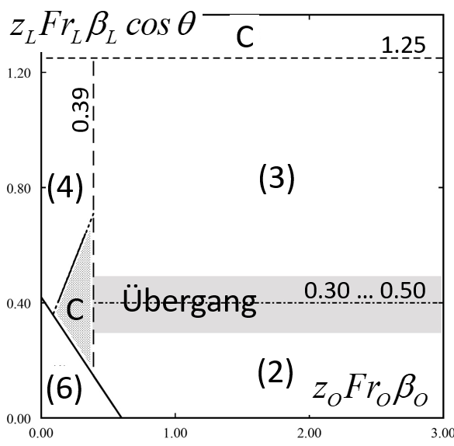
Zuleitung | O | L
JS |  |  | - |  | Neigung Rohr
di |  |  | m |  | Rohr-Durchmesser
QM |  |  | m3/s |  | maximaler Abfluss
q | #DIV/0! | #DIV/0! |  |  | Gl. 37, norm. Abfluss
z | #DIV/0! | #DIV/0! | - | 0.2 … 0.9 | Gl. 38, Teilfüllung
y | #DIV/0! | #DIV/0! | m |  | Abflusstiefe
Fr | #DIV/0! | #DIV/0! | - | 1.5 … 9.6 | Gl. 4, Froude-Zahl
β | #DIV/0! | #DIV/0! | - | 0.5 … 1.0 | Verhältnis Di/DU
Fr z β | #DIV/0! | #DIV/0! | - |  | D 0264, Abb. 16
Limiten | 0.39…3 | 0.4…1.25 |  | für Bereich (3)

sinθ | 0.00 |  | - | max 45°
cosθ | 1.00 |  | - | max 45°
FU | #DIV/0! |  | - |  | Gl. 54, normierter Durchfluss
FCU | #DIV/0! | #DIV/0! | - | Bereich (2) | (3) Gl. 87, normierte Durchflusskapazität, soll >FU
FCU | #DIV/0! | #DIV/0! | - | Bereich (3)
FCU | #DIV/0! | #DIV/0! | - | Bereich (4)
zU | #DIV/0! |  | - |  | Gl. 88
yU | #DIV/0! |  | m |  | weder horiz. noch glatt
FrU | #DIV/0! |  | - |  | GL. 4
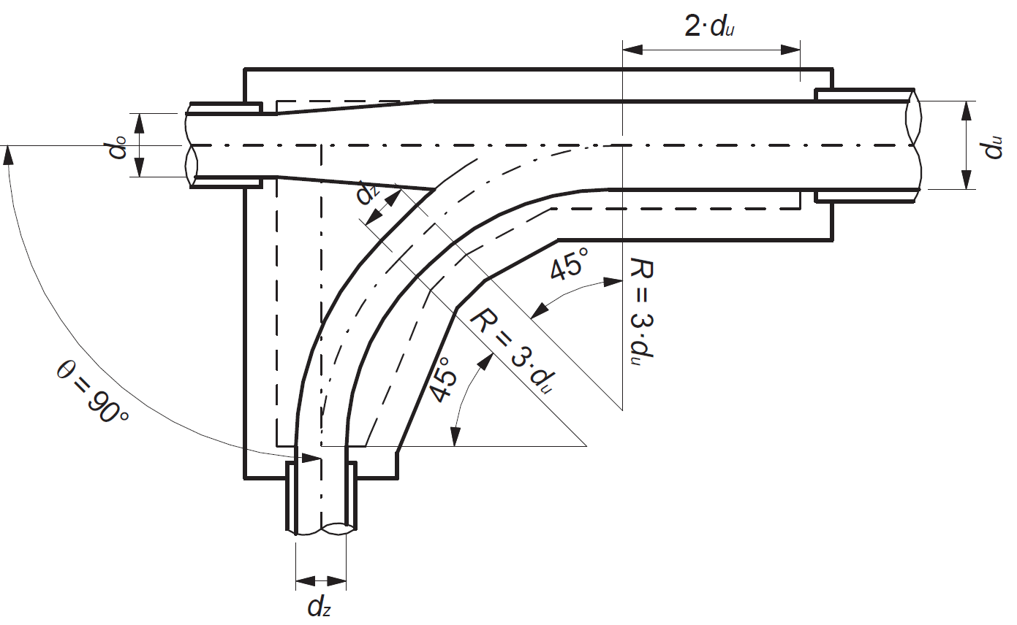
Rohr “O”

Rohr “U”

Rohr “L”

Krümmer schiessend
Pfister, M. (2024). Berechnungsblätter zur Kanalisationshydraulik. HEIA-FR, HES-SO, itec.heia-fr.ch, online
Krümmerschacht (schiessender Zufluss)
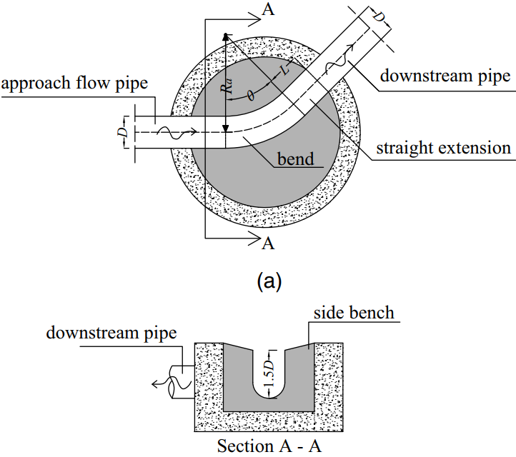
Umlenkwinkel axial | θ |  | ° | 45° und 90°
Rohrdurchmesser innen | di |  | m | D in Bild
Maximaler Abfluss | QM |  | m3/s
Stricklerbeiwert | KS |  | m1/3/s | SIA D 0264 Tab. 1
Neigung Rohrachse | JS |  | -
normierter Abfluss | q | #DIV/0! |  | Gl. 37
Teilfüllungsverhältnis | zM | #DIV/0! | - | Gl. 38, 0.3<zM<0.7
Abflusstiefe | yM | #DIV/0! | m
Froude-Zahl | FrM | #DIV/0! | -
Kapazitätszahl | FC | #DIV/0! | -
Normierter Abfluss | Q* | #DIV/0! | -
Krümmungsradius axial | Ra |  | m
Länge gerades Verlängerungsstück | L |  | m
relative Krümmung | Ra/D | #DIV/0! | - | zwischen 1 und 3
relative Verlängerung | L/D | #DIV/0! | - | zwischen 0 und 2

Crispino, Dorthe, Gisonni und Pfister (2022, 2023), variable Ra/D und L/D
Faktor | k | #DIV/0!
Faktor | alpha | 0.70
Normierte Kapazität | Q*C | #DIV/0!
Validation Kapazität |  | #DIV/0!
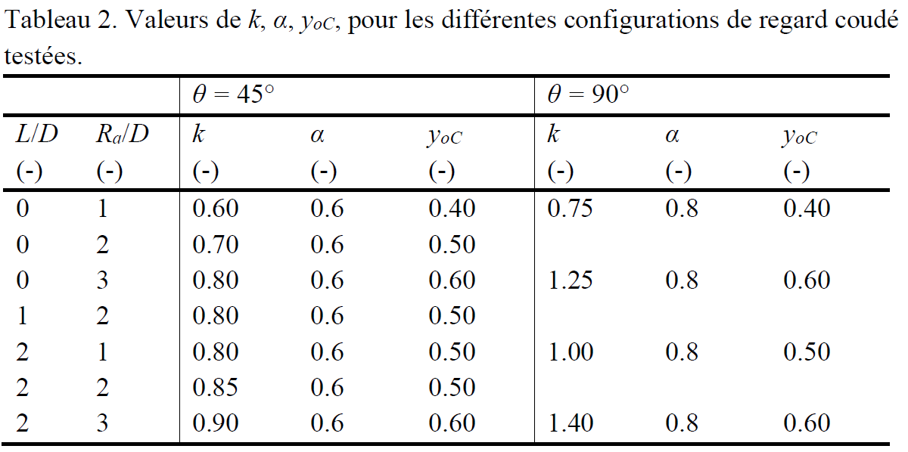
Validation max. Teilfüllungsverhältnis | zMC | Tabelle rechts (Tableau 2, <yoC)

Hager und Gisonni (2005) mit Verlängerungsstück (konstante L/D=2 und Ra/D=3)
Normierte Kapazität | FCC | #DIV/0!
Validation Kapazität |  | #DIV/0!
Validation Teilfüllungsverhältnis | zMC=0.67 | #DIV/0!

Del Giudice et al. (2000) ohne Verlängerungsstück (konstante L/D=0 und Ra/D=3)
 | sinθ | 0.00
Normierte Kapazität | FCC | #DIV/0!
Validation Kapazität |  | #DIV/0!
Validation Teilfüllungsverhältnis | zMC | 0.7
Validation Teilfüllungsverhältnis |  | #DIV/0!

Streichwehr
...
Zufl., Kreis, Normalabfluss, Strickler & Hager
 | FrO | 0.42 | - |  |  | FrM | 0.46 | < 0.75 |  | soll QK sein! | QD | 0.070 | m3/s
Gl. 60 | QE/L | 0.306 | m2/s |  |  | Trennschärfe Drossel | 1.06 | <1.2

Streichwehr | Iteration | 1 | 2 | 3 | 4 | 5 | 6 | 7 | 8 | 9 | 10
 | hU | 0.93 | 0.93 | 0.93 | 0.93 | 0.93 | 0.93 | 0.93 | 0.93 | 0.93 | 0.93 | m
Gl. 63 exakt | AO | 0.77 | 0.74 | 0.73 | 0.73 | 0.73 | 0.73 | 0.73 | 0.73 | 0.73 | 0.73 | m2
Gl. 61 | hO | 0.85 | 0.84 | 0.84 | 0.84 | 0.84 | 0.84 | 0.84 | 0.84 | 0.84 | 0.84 | m
 | Fro | 0.45 | 0.45 | 0.45 | 0.46 | 0.46 | 0.46 | 0.46 | 0.46 | 0.46 | 0.46 | -
Gl. 60 | QE/L | 0.27 | 0.27 | 0.27 | 0.27 | 0.27 | 0.27 | 0.27 | 0.27 | 0.27 | 0.265 | m2/s | soll QE/L sein (Zelle H13), sonst hU verändern (Zelle C18)
 | QM | 1.03 | 1.01 | 1.00 | 1.00 | 1.00 | 1.00 | 1.00 | 1.00 | 1.00 | 1.00 | m3/s
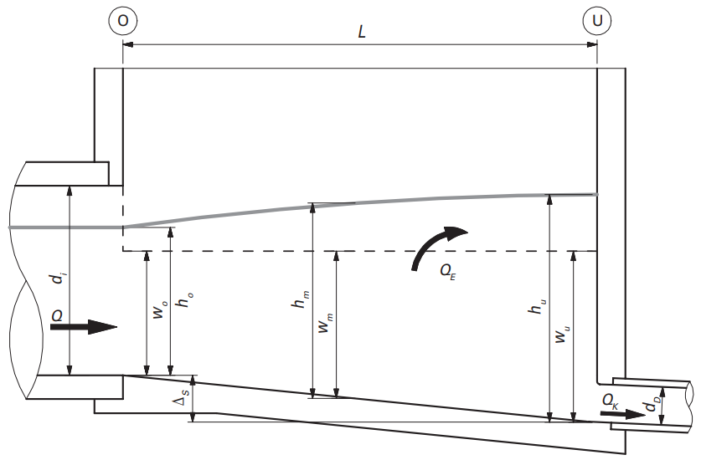

Bodenöffnung
...
Gl. | Zufluss Kreisquerschnitt, vor Öffnung, Normalabfluss, Strickler & Hager |  |  |  |  |  | Gl. | Bodenöffnung |  |  |  | Weiterlauf unter QM zur Entlastung, bleibt oben
 | M | MAX |  | K | Weitergel. |  |  | L | #DIV/0! | m | Hager, 0.1<zK<0.35, JS=0 | QE | #DIV/0! | m3/s
 | di |  | m |  | durch Öffnung |  | 68 | L | #DIV/0! | m | Hager; Pfister & Ribi, JS<0.2 | di | 0.00 | m
37 | qM | #DIV/0! | - | qK | #DIV/0! | - | 69 | L | #DIV/0! | m | Taubmann, JS<0.2 | qE | #DIV/0! | -
38 | zM | #DIV/0! | - | zK | #DIV/0! | - | 70 | L | #DIV/0! | m | Taubmann, 0.2<JS<0.4 | zE | #DIV/0! | -
 | yM | #DIV/0! | m | yK | #DIV/0! | m |  | L |  | m | gewählt (ideal >0.5 m, DWA) | yE | #DIV/0! | m
39 | AM | #DIV/0! | m2 | AK | #DIV/0! | m2 |  |  |  |  |  | AE | #DIV/0! | m2
 | VM | #DIV/0! | m/s | VK | #DIV/0! | m/s |  | M | MAX |  |  | VE | #DIV/0! | m/s
41 | RhM | #DIV/0! | m | RhK | #DIV/0! | m |  | QKM mit M | #DIV/0! | m3/s | Weitergeleitet unter QM H-P-R | RhE | #DIV/0! | m
4 | FrM | #DIV/0! | - | FrK | #DIV/0! | - | 68 | QE=QM‒QKM | #DIV/0! | m3/s | Entlastet unter QM | FrE | #DIV/0! | -
 |  |  |  |  |  |  |  | η | #DIV/0! | - | Trennschärfe
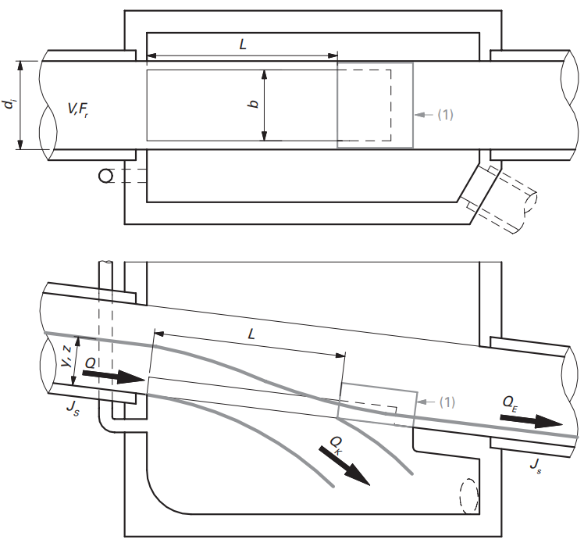

Absturz vert. PP
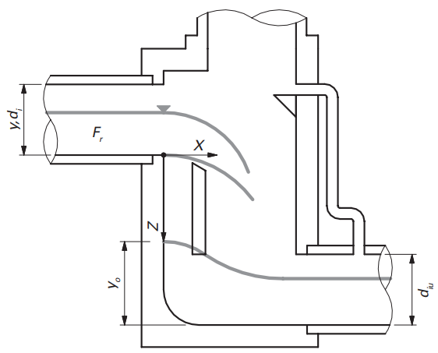
...
 |  |  | Position Kante OK Prallplatte
 |  |  | x |  | [m]
 |  |  | z |  | [m]
 | m
 |  |  | Abmessungen Schacht
 | m3/s |  | LA/LP | 2 | [-] | Annahme
 | - |  | LP | 0.00 | [m] | > 0.5 m
#DIV/0! | - |  | LA | 0.00 | [m] | > 1.0 m
#DIV/0! | m |  | s | 0.25 | [m] | < 0.6 m
#DIV/0! | m2 |  | LS | 0.25 | [m] | > 2 m
#DIV/0! | m/s |  | Breite | 0.40 | [m] | =diU
#DIV/0! | m |  | Offset Luft | 0.20 | [m] | beidseitig
#DIV/0! | -
#DIV/0! | - |  | Schachtfuss (oberwasserseitig) |  |  | MAX
#DIV/0! | m |  | zMU | 0.00 | [-] | <1.1
 |  |  | yMU | 0.00 | [m] | (Bild yo)

 | Kante | QM untere Trajektorie | Qm obere Trajektorie
 |  | 0.00 | 0.00
 |  | 0.00 | 0.00
 |  | 0.00 | 0.00
 |  | 0.00 | 0.00
 |  | 0.00 | 0.00
 |  | 0.00 | 0.00
 |  | 0.00 | 0.00
 |  | 0.00 | 0.00
 |  | 0.00 | 0.00
 |  | 0.00 | 0.00
 |  | 0.00 | 0.00
 |  | 0.00 | 0.00
 |  | 0.00 | 0.00
 |  | 0.00 | 0.00
 |  | 0.00 | 0.00
 |  | 0.00 | 0.00
 |  | 0.00 | 0.00
 |  | 0.00 | 0.00
 |  | 0.00 | 0.00
 |  | 0.00 | 0.00
 |  | 0.00 | 0.00
 |  | 0.00 | 0.00
 |  | 0.00 | 0.00
 |  | 0.00 | 0.00
 |  | 0.00 | 0.00
 |  | 0.00 | 0.00
 |  | 0.00 | 0.00
 |  | 0.00 | 0.00
 |  | 0.00 | 0.00
 |  | 0.00 | 0.00
 |  | 0.00 | 0.00
 |  | 0.00 | 0.00
 |  | 0.00 | 0.00
 |  | 0.00 | 0.00
 |  | 0.00 | 0.00
 |  | 0.00 | 0.00
 |  | 0.00 | 0.00
 |  | 0.00 | 0.00
 |  | 0.00 | 0.00
 |  | 0.00 | 0.00
 |  | 0.00 | 0.00
 |  | 0.00 | 0.00
 |  | 0.00 | 0.00
 |  | 0.00 | 0.00
 |  | 0.00 | 0.00
 |  | 0.00 | 0.00
 |  | 0.00 | 0.00
 |  | 0.00 | 0.00
 |  | 0.00 | 0.00
 |  | 0.00 | 0.00
...
 |  |  | Maximaler Abfluss M
T | t | z | X | Z | z
Ob. Traj. | Ob. Traj. | Ob. Traj. | Unt. Traj. | Unt. Traj. | Unt. Traj.
[-] | [m] | [m] | [-] | [-] | [m]
#DIV/0! | #DIV/0! | #DIV/0! | #DIV/0! | #DIV/0! | #DIV/0!
#DIV/0! | #DIV/0! | #DIV/0! | #DIV/0! | #DIV/0! | #DIV/0!
#DIV/0! | #DIV/0! | #DIV/0! | #DIV/0! | #DIV/0! | #DIV/0!
#DIV/0! | #DIV/0! | #DIV/0! | #DIV/0! | #DIV/0! | #DIV/0!
#DIV/0! | #DIV/0! | #DIV/0! | #DIV/0! | #DIV/0! | #DIV/0!
#DIV/0! | #DIV/0! | #DIV/0! | #DIV/0! | #DIV/0! | #DIV/0!
#DIV/0! | #DIV/0! | #DIV/0! | #DIV/0! | #DIV/0! | #DIV/0!
#DIV/0! | #DIV/0! | #DIV/0! | #DIV/0! | #DIV/0! | #DIV/0!
#DIV/0! | #DIV/0! | #DIV/0! | #DIV/0! | #DIV/0! | #DIV/0!
#DIV/0! | #DIV/0! | #DIV/0! | #DIV/0! | #DIV/0! | #DIV/0!
#DIV/0! | #DIV/0! | #DIV/0! | #DIV/0! | #DIV/0! | #DIV/0!
#DIV/0! | #DIV/0! | #DIV/0! | #DIV/0! | #DIV/0! | #DIV/0!
#DIV/0! | #DIV/0! | #DIV/0! | #DIV/0! | #DIV/0! | #DIV/0!
#DIV/0! | #DIV/0! | #DIV/0! | #DIV/0! | #DIV/0! | #DIV/0!
#DIV/0! | #DIV/0! | #DIV/0! | #DIV/0! | #DIV/0! | #DIV/0!
#DIV/0! | #DIV/0! | #DIV/0! | #DIV/0! | #DIV/0! | #DIV/0!
#DIV/0! | #DIV/0! | #DIV/0! | #DIV/0! | #DIV/0! | #DIV/0!
#DIV/0! | #DIV/0! | #DIV/0! | #DIV/0! | #DIV/0! | #DIV/0!
#DIV/0! | #DIV/0! | #DIV/0! | #DIV/0! | #DIV/0! | #DIV/0!
#DIV/0! | #DIV/0! | #DIV/0! | #DIV/0! | #DIV/0! | #DIV/0!
#DIV/0! | #DIV/0! | #DIV/0! | #DIV/0! | #DIV/0! | #DIV/0!
#DIV/0! | #DIV/0! | #DIV/0! | #DIV/0! | #DIV/0! | #DIV/0!
#DIV/0! | #DIV/0! | #DIV/0! | #DIV/0! | #DIV/0! | #DIV/0!
#DIV/0! | #DIV/0! | #DIV/0! | #DIV/0! | #DIV/0! | #DIV/0!
#DIV/0! | #DIV/0! | #DIV/0! | #DIV/0! | #DIV/0! | #DIV/0!
#DIV/0! | #DIV/0! | #DIV/0! | #DIV/0! | #DIV/0! | #DIV/0!
#DIV/0! | #DIV/0! | #DIV/0! | #DIV/0! | #DIV/0! | #DIV/0!
#DIV/0! | #DIV/0! | #DIV/0! | #DIV/0! | #DIV/0! | #DIV/0!
#DIV/0! | #DIV/0! | #DIV/0! | #DIV/0! | #DIV/0! | #DIV/0!
#DIV/0! | #DIV/0! | #DIV/0! | #DIV/0! | #DIV/0! | #DIV/0!
#DIV/0! | #DIV/0! | #DIV/0! | #DIV/0! | #DIV/0! | #DIV/0!
#DIV/0! | #DIV/0! | #DIV/0! | #DIV/0! | #DIV/0! | #DIV/0!
#DIV/0! | #DIV/0! | #DIV/0! | #DIV/0! | #DIV/0! | #DIV/0!
#DIV/0! | #DIV/0! | #DIV/0! | #DIV/0! | #DIV/0! | #DIV/0!
...

WFS strömend
...
K |  | [m1/3/s]
QM |  | [m3/s]
bo |  | [m]
To |  | [m]
Ls |  | [m] | Schachthöhe

 | ho | Rh0.67
 | [m] | [m]
 |  | #DIV/0! | Startwert für Iteration
 | #DIV/0! | #DIV/0!
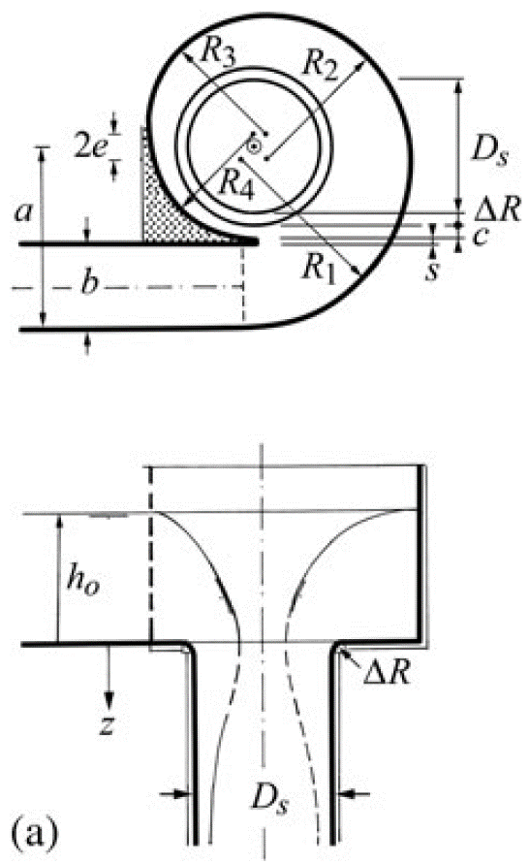
 | #DIV/0! | #DIV/0!
 | #DIV/0! | #DIV/0!
 | #DIV/0! | #DIV/0!
 | #DIV/0! | #DIV/0!
 | #DIV/0! | #DIV/0!
ho | #DIV/0! | [m] | Resultat für ho
zo | #DIV/0! | [-]
zoM | 0.92 | [-] | eigentlich für Kreisquerschnitt!
Uo | #DIV/0! | [m/s]
Ho | #DIV/0! | [m]
Fro | #DIV/0! | [-] | maximal | 0.75

a | 0.00 | [m]
e | 0.00 | [m]
R4 | 0.00 | [m]
R3 | 0.00 | [m]
R2 | 0.00 | [m]
R1 | 0.00 | [m]

ΔR |  | [m]
c |  | [m]
s |  | [m]

Ds/a | #DIV/0! | [-] | soll zwischen 0.8 und 1 sein
Ds/6 | 0.00 | [-] | soll kleiner als ΔR sein
hM | #DIV/0! | [m] | Gl. 15.30 | vergleichen mit ho und To!
...
Rsm | #DIV/0! | [m] | Gl. 15.31
Rs |  | [m] | gleich Rsm oder leicht grösser. Baumethode
Ds | 0.00 | [m]
zL | #DIV/0! | [m] | Gl. 15.37
...

WFS schiessend
...
 | [-] | rechteckiger Kanalquerschnitt
 | [m1/3/s]
 | [m3/s]
 | [m]
 | [m]
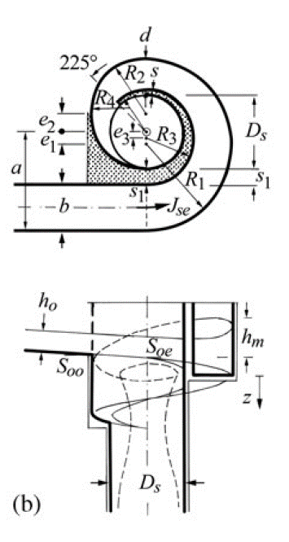
 | [m] | Schachthöhe

ho | Rh0.67
[m] | [m]
 | #DIV/0!
#DIV/0! | #DIV/0!
#DIV/0! | #DIV/0!
#DIV/0! | #DIV/0!
#DIV/0! | #DIV/0!
#DIV/0! | #DIV/0!
#DIV/0! | #DIV/0!
#DIV/0! | [m] | Resultat für ho
#DIV/0! | [-]
0.92 | [-] | eigentlich für Kreisquerschnitt!
#DIV/0! | [m/s]
#DIV/0! | [m]
#DIV/0! | [-] | minimal | 1.5 | maximal | 10

0.00 | [m]
0.00 | [m] | e1 | 0.00 | [m]
0.00 | [m] | e2 | 0.00 | [m]
0.00 | [m] | e3 | 0.00 | [m]
0.00 | [m] | s4 | 0.00 | [m]

 | [m] | minimal | 0.00 | maximal | 0.00
0.00 | [m] | minimal | 0.00 | maximal | 0.00 | #DIV/0! | =bo/R, oll "klein" sein
 | [m] | minimal | 0.00 | maximal | 0.00 | #DIV/0! | =d/R, soll "klein" sein
 | [m] | statischer Wert, >0.2 m
 | [-] | minimal | 0.10 | maximal | 0.2 (0.3)
#DIV/0! | [m] | Gl. 15.33
...
0.00 | [m] | Gl. 15.32
0.00 | [m]
...

